订单数量
生产单 丽裳RC021
商店 | BURLINGTON | 工厂： |  | 数量： | 3672 | 货期： | 2025-03-15 | 制单： |  | 2024-12-20
订单PO# | 008160 | 款号 | SBXP019BU |  |  | 面料：
尺码搭配 |  | 颜色英文 | 客款号 |  | 1X | 2X | 3X |  | 尺码配比 | 总计
颜色
主身色 | 色号
黑花印花 | SAP0302-V1C2 | BLACK FLORAL | SBXP019BU-BF |  | 408 | 408 | 408 |  | 1-1-1 | 1224
?? | SAP0241-V1C1 | NATURAL TRIBAL | SBXP019BU-NT |  | 408 | 408 | 408 |  | 1-1-1 | 1224
明信片印花 | SAP0309-V1C1 | POSTCARD | SBXP019BU-PC |  | 408 | 408 | 408 |  | 1-1-1 | 1224

总计 |  |  |  |  |  |  |  |  | 总合计 | 3672
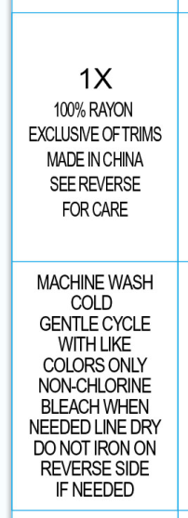

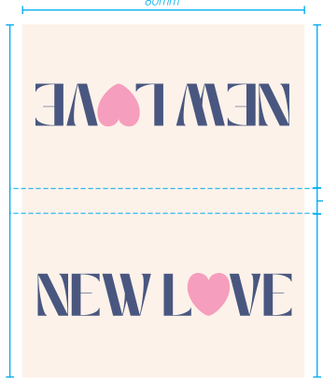

 |  |  |  |  |  |  |  |  | 洗标图不对的 按确认的图稿生产

